КАТАЛОГ
Магнитогорск. 455001 |  |  |  |  |  | 8-922-716-47-06 | Max |  |  |  |  |  | box-set=это коллекция студийных альбомов
 |  |  |  | Ауц С.Г. |  | 8-951-806-35-47 | WhatsApp/Telegram |  |  | только flac-CD: | 16,125 |  | CD--ЭТО FLAC: 16bit/44,1kHz
 | 64Гб.--2тыс., 500Гб.--10тыс., 1Тб.--20тыс., 2Тб.--37тыс, 3Тб.-57тыс., 4Тб.-74тыс., 5Тб.--96тыс., 6Тб.--116тыс. |  |  |  |  |  |  |  |  |  |  |  | Hi-Res может быть FLAC: 24bit/44,1kHz, 24/96
не удалять эти столбцы! |  |  |  |  |  | Главный Каталог Lossless Auts S.G. коллекция Flac, Hi-Res, DSD = 7Тb. |  |  |  | CD-FLAC |  |  | и 24bit/192kHz
4 | 1 | 2 | место 1 | № папки | мера | group / исполнитель | album / box-set | год/ remaster | кол-во | Hi-Res DSD | жанр | Gb | дополнительная информация
 | a/ф-2 | a/ф-3 |  | 24 | 32 | 100 GREATEST 80s | Collection |  | 5 | СD | pop |  | поп-Cборник
 | Tom32 | Tom33 |  | 70 |  | 6 Best Soundtrack Retro | 1950-1980х | 2000 | 6 | CD | instrum. | 2.6 | подборка песен и инструм. композиций 50-х - 80-х годов
 | Tom34 | Tom35 |  | 71 |  | 43 Best of Ambient | Collection | 2024 | 5 | CD | pop | 1.1 | сборник
 | Tom34 | Tom35 |  | 71 |  | 61 Best of Minimal House | Collection | 2024 | 5 | CD | pop | 2.7 | сборник
 | Tom34 | Tom35 |  | 71 |  | 72 Heartstrings | Collection | 2024 | 6 | CD | instrum. | 1.2 | сборник отличной инструментальной музыки
 | Tom34 | Tom35 |  | 71 |  | 72. Best of Instrumental Chill | Collection | 2024 | 6 | CD | pop | 1.7 | сборник
 | Tom34 | Tom35 |  | 71 |  | 80 songs NRJ Music Awards | Collection | 2024 | 6 | CD | pop | 1.6 | сборник
 | Tom34 | Tom35 |  | 71 |  | 100 Best of Chill Electronic | Collection | 2024 | 8 | CD | pop | 2.4 | сборник
 | Tom34 | Tom35 |  | 71 |  | 100 Neoclassical | Collection | 2024 | 6 | CD | pop | 1.8 | сборник
 | Tom34 | Tom35 |  | 71 |  | 130 Best of Drum & Bass | Collection | 2024 | 10 | CD | pop | 3.2 | сборник
 | Tom34 | Tom35 |  | 71 |  | 164 Relaxing Classical | Collection | 2024 | 8 | CD | pop | 3 | сборник
 | a/ф-2 | a/ф-3 |  | 37 | 32 | 100 Greatest Acoustic Songs | Collection | 2019 | 1 | CD | instrum. |  | Сборник отличный
 | a/ф-2 | a/ф-3 |  | 38 | 32 | 100 Greatest Number Ones | 100 songs | 2019 | 4 | CD | pop |  | Cборник
 | Dexp 1 | Dexp 2 |  | 63 |  | 100 Greatest Women in Pop | Collection | 2021 | 3 | CD | pop | 2.4 | только женщины
 | Dexp 1 | Dexp 2 |  | 65 |  | 100 Hits Rock Road | Collection | 2018 | 5 | CD | rock | 2.7 | Сборник РОК 2008 года
 | Tom32 | Tom33 |  | 68 |  | 100 Hits 80-e | POP Collection | 2023 | 3 | CD | pop |  | отличный сборник ПОП 80х
 | Tom32 | Tom33 |  | 70 |  | 100 BEST | 16 Part: Adagio Voices,Ballet, Baroque,Carols,Classics Vol.2,Encores,Guitar,Karajan,Menuhin,Opera Classics,Piano Classics,Relaxing Classics, Romantic Classics,Sacred,Tenor Arias, Vivaldi | 2008 | 96 | CD |  | 30 | Известный бокс-сборник "Лучшее 100" на разные темы. в каждой теме по 6CD-100 композиций=итого 96CD
 | Tom32 | Tom33 |  | 70 |  | 100 Songs-Mellow '80s Gold | Collection | 2024 | 3 | CD | pop | 3.2
 | Tom34 | Tom35 |  | 71 |  | 100 pop Acoustic Covers | Collection | 2025 | 1 | CD | pop | 2 | Сборник лучших 100 акустических композиций
 | Tom32 | Tom33 |  | 70 |  | 101 LOVE | 101 Ways To Say I Love You | 2023 | 6 | CD | pop | 2.9 | Отличный сборник 101 песня
 | Tom34 | Tom35 |  | 71 |  | 100 Mellow '80s Gold. | Collection | 2024 | 4 | CD | rock | 3 | отличный сборник
 | Tom34 | Tom35 |  | 71 |  | 101 Mellow '70s Gold | Collection | 2024 | 4 | CD | rock | 2.5 | отличный сборник
 | Tom34 | Tom35 |  | 71 |  | 121 Mellow '90s Gold | Collection | 2024 | 4 | CD | rock | 3.6 | отличный сборник
 | Tom34 | Tom35 |  | 71 |  | 100 Dance Hits | Collection | 2024 | 4 | CD | pop | 2 | отличный сборник 2024 года
 | Tom32 | Tom33 |  | 70 |  | 100 Songs Billboard Year End Charts Hot | Collection | 2019 | 3 | CD | pop | 2.1 | 100 Лучших песен 2019 года по мнению журнала "Billboard"
 | Tom34 | Tom35 |  | 71 |  | 100 Pop Remixes | Collection | 2024 | 1 | CD | pop | 2.1 | Поп сборник 2024
 | Tom32 | Tom33 |  | 68 |  | 102 songs The Best Oldies POP | The Best Golden Oldies Album In The World...Ever! | 2023 | 4 | CD | pop | 2.6 | Отличный сборник ПОП-мировых cтарых хитов
 | Tom32 | Tom33 |  | 68 |  | 120 Best Slow Songs | Collection | 2023 | 5 | CD | blues | 4.3 | хороший cборник. 120 песен.Разные жанры
 | Tom32 | Tom33 |  | 68 |  | 120 Relax Deluxe | Vol. 1-3.2014-2023 | 2023 | 3 | CD | pop | 1.9 | Отличный сборник поп-песен/композиций
 | Tom32 | Tom33 |  | 68 |  | 178 Global Chill Out Masters | Vol. 1-7 . 2021-2023 | 2023 | 7 | CD | pop | 5.5 | ПОП-сборник на 7 cd 178 songs
 | Tom34 | Tom35 |  | 71 |  | 185 Classic Rock Hits | Collection | 2024 | 4 | CD | rock | 5.6 | РОК сборник 2025
 | Tom32 | Tom33 |  | 70 |  | 95 Guitar Heroes | Collection Rock | 2023 | 6 | CD | rock | 3 | Сборник отличный мирового гитарного рока, 95 композиций
 | Tom32 | Tom33 |  | 70 |  | 200 знаменитых рок хитов СССР 1979-1991 | box-set | 2023 | 11 | CD | russian | 6 | отличный сборник!
 | Tom32 | Tom33 |  | 68 |  | 500 Лучших песен "НАШЕГО РАДИО" | Сборник | 2023 | 20 | CD | russian | 13.3 | Шикарный официальный сборник русского рок/поп. Советую
 | Tom32 | Tom33 |  | 70 |  | 750 The Best Russian Rock Hits | Collection 1-2-3 Part | 2023 | 30 | CD | russian | 22.8 | 750 композиций. Шикарный сборник русского рока. Советую
 | Tom32 | Tom33 |  | 70 |  | 1250 The Best World Rock Hits | 5 part- 1250 songs | 2024 | 30 | CD | rock | 37 | Cборник ЗАРУБЕЖНОГО Рока-отличный
 | Tom32 | Tom33 |  | 70 |  | 72 Prog Rock For Rookies | Collection Rock | 2023 | 4 | CD | rock | 2.5 | просто Шикарный Сборник Рока. 72 композиций
 | a/ф-2 | a/ф-3 |  | 45 | 32 | 10CC | box-set | 1995 | 13 | CD | rock |  | Британская супер группа. Легенда
 | Dexp 1 | Dexp 2 |  | 65 |  | 10cc | Essential | 2021 | 3 | CD | rock |  | Cборник
 | Tom32 | Tom33 |  | 68 |  | 10cc | The Things We Do For Love-The Ultimate Hits and Beyond | 2022 | 2 | CD | rock |  | Новый официальный суперСборник
 | 1Tb.серый | 1Tb.серый | Rock.505Gb | 58 | 505 | 130 Original Hits - 70's | box-set | 2020 | 6 | CD | rock |  | Сборник. 6CD
 | Камчатка | Камчатка | Zapas B | 62 | 38 | 14 Лет вместе | Сборник поп/рок | 2020 | 1 | CD | russian |  | Cборник российский
 | Dexp 1 | Dexp 2 | TWO | 59 | 590 | 1970's Radio Gold Hits | 75 Songs | 2020 | 1 | CD | rock | 2 | Cборник
 | Dexp 1 | Dexp 2 | TWO | 59 | 590 | 1980's Radio Gold Hits | 65 Songs | 2020 | 1 | CD | rock | 1.9 | Cборник
...
не удалять эти столбцы! |  |  |  |  |  | Главный Каталог Lossless Auts S.G. коллекция Flac, Hi-Res, DSD = 7Тb. |  |  |  | CD-FLAC |  |  | и 24bit/192kHz
4 | 1 | 2 | место 1 | № папки | мера | group / исполнитель | album / box-set | год/ remaster | кол-во | Hi-Res DSD | жанр | Gb | дополнительная информация
Zapas B | Dexp 1 | Dexp 2 | Cургут 1 |  | 31 | Юрий Визбор | box-set | 1999 | 10 | CD | russian |  | Бард
 |  |  | Blues.116Gb | 58 | 116 | Юрий Наумов | box-set | 2018 | 6 | CD | russian |  | Русский блюз
 | Tom32 | Tom33 |  | 70 |  | Юрий Шевчук и Дмитрий Емельянов | Волки в тире | 2023 | 1 | CD | russian
 | Tom32 | Tom33 |  | 70 |  | Эстрада 60-х, 70-х CCCР | Суперсборник | 2024 | 8 | CD | russian | 7.8 | отличный Сборник!
 | Tom32 | Tom33 |  | 70 |  | 1250 The Best Russian Rock Hits | 5 part-1000 songs | 2023 | 32 | CD | russian | 38 | Cборник русского Рока-отличный! Советую
 |  |  |  |  |  |  |  |  |  | CD

 |  |  |  |  |  |  |  | всего: | 11,711

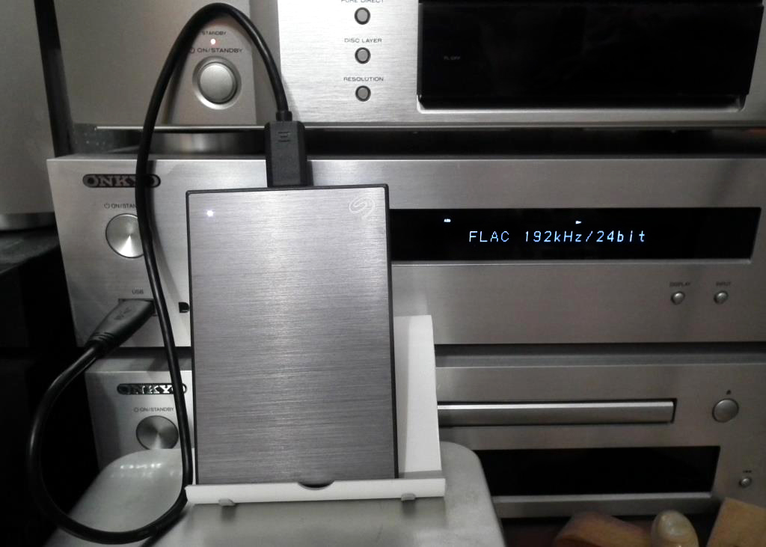

ЦЕНЫ с HHD
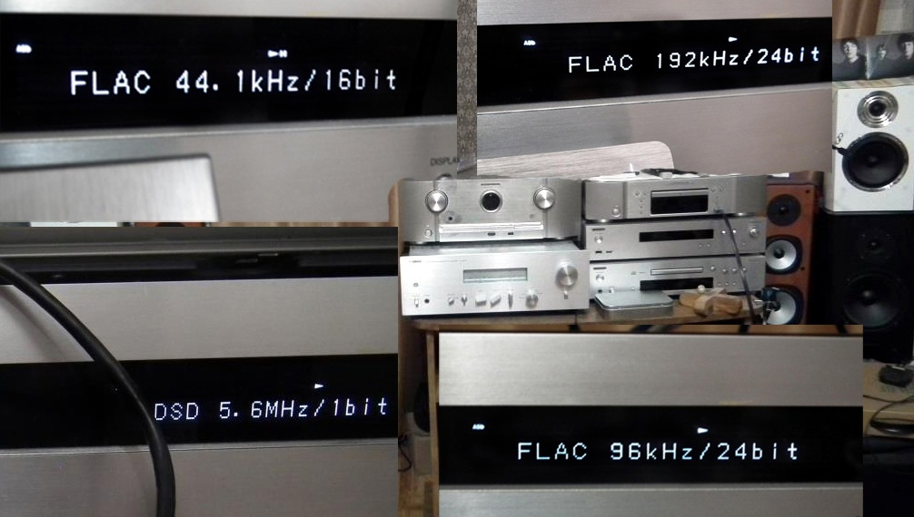
64 Гб.- 2тыс.руб. запись - при заказе менее 500Гб.
64 Гб.- 4тыс. запись - при заказе ТОГО ЧЕГО НЕТ В КАТАЛОГЕ
Данные цены и для республик бывшего СССР.

Тб | ЦЕНА внешнего HDD диска в "ДНС" на Момент ЗАКАЗА | запись | ИТОГО
1 | 6,500 | 20,000 | 26,500
2 | 7,600 | 37,000 | 44,600
3 | 11,900 | 57,000 | 68,900 | ***
4 | 11,900 | 74,000 | 85,900
5 | 15,500 | 96,000 | 111,500
6 | 22,000 | 116,000 | 138,000 | **** | Дискретизация Ауц дома
 | ***на 3Тб. внеш.жёсткие диски не продаются,поэтому цена за 4Тб. |  |  |  |  | моё фото внешнего жёсткого диска:
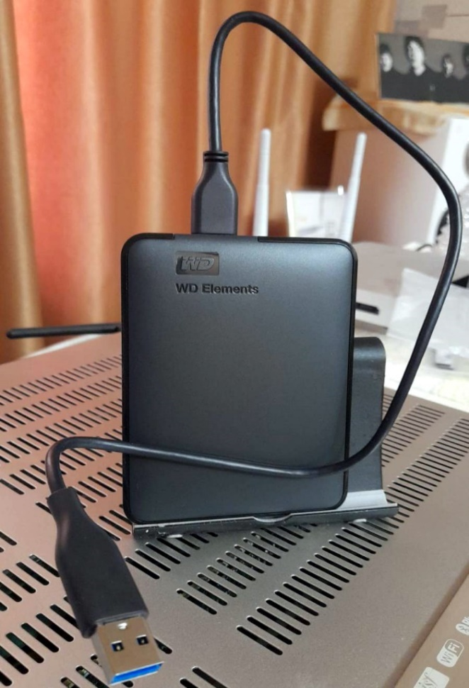
 | ****6Тб.=1Тб.+5Тб. Сумма двух внеш.ж.дисков

Технология: Заказ + Оплата
определяетесь с объёмом и носителем
сначала высылаете мне на сберкарту cредства-я иду в "ДНС" покупаю накопитель
дома фотографирую его и чек и вам по электр.почте отправляю
в Заказе помечаете одним Цветом фон целой строки в Каталоге, не удаляя в таблице НИЧЕГО
пишу Заказ (сутки/двое)
финишная оплата на сберкарту записанного объёма. Или предоплатный почтовый перевод
упаковываю (чек от внеш.ж.диска кладу,там и гарантия на него).
отправляю по Почте РФ или СДЭК. Работают они отлично.

ОПЛАТА--к моей сберкарте привязан номер Мегафон: 8-922-716-47-06 .
 | WhatsApp//Telegram: +7-951-806-35-47

 | Номер Сберкарты: 2202205687967247 Ауц Сергей Геннадьевич

 | Можете сделать заказ по стилям (рок,поп,блюз,джаз) или комбинируйте жанры, на выделенный объем накопителя--запишу лучшее. Или указать 10/20 групп, что вам нравится – пойму ваш вкус и сделаю сам дозапись. | 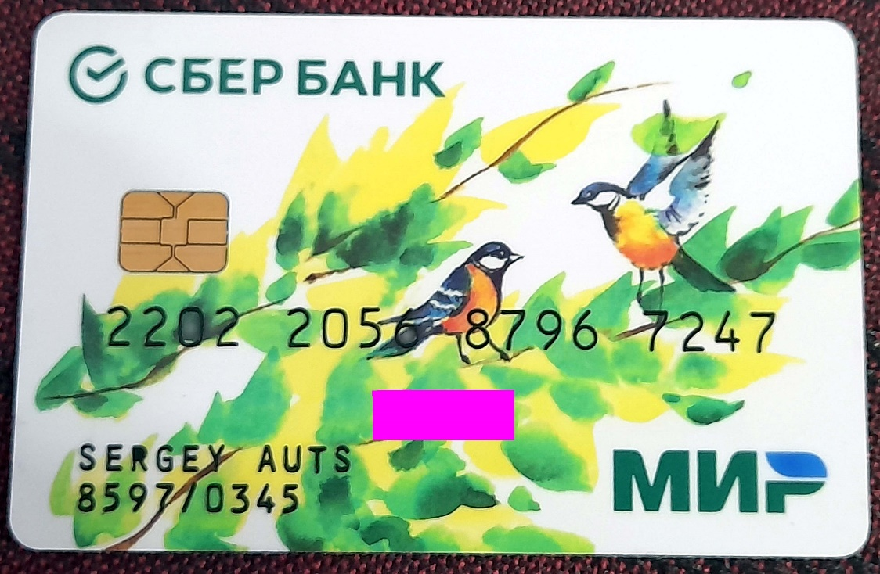

Контакты
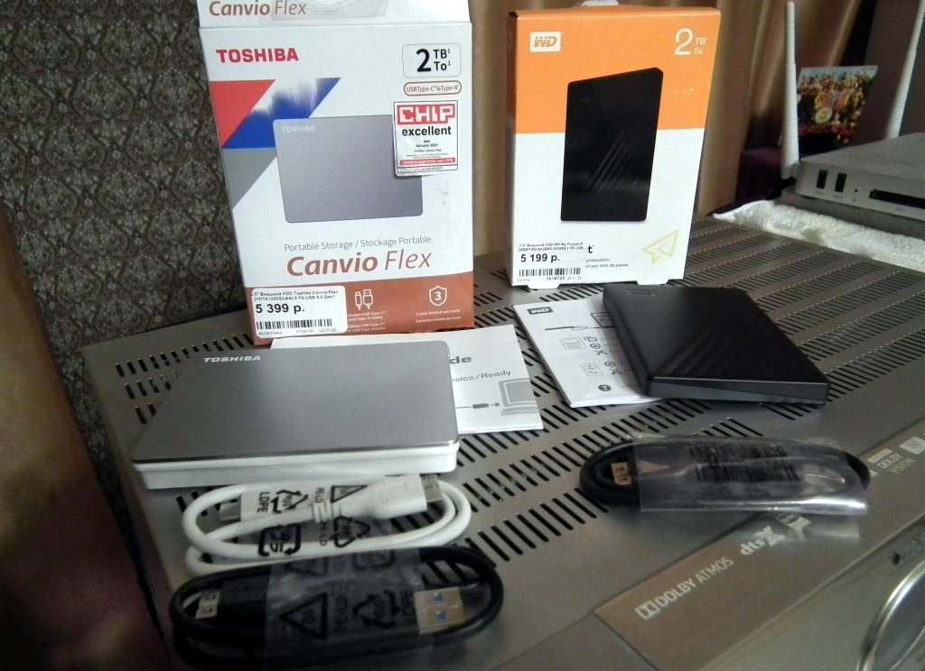
Ауц Сергей Геннадьевич. 51 год | Auts Sergey Gennadevich. 51 years
WhatsApp//Telegram: +7-951-806-35-47
Max: +7 922 716 47 06
Российская Федерация | Russian Federation
Челябинская область | Chelyabinsk region
Магнитогорск. индекс: 455001 | Magnitogorsk. Index: 455001
esa1@mail.ru

Сберкарта Ауц С.Г.: 2202205687967247
телефон привязан к моей Сберкарте: +7-922-716-47-06 | tied to my savings card: +7-922-716-47-06
 | Sbercard Auts S.G.: 2202205687967247

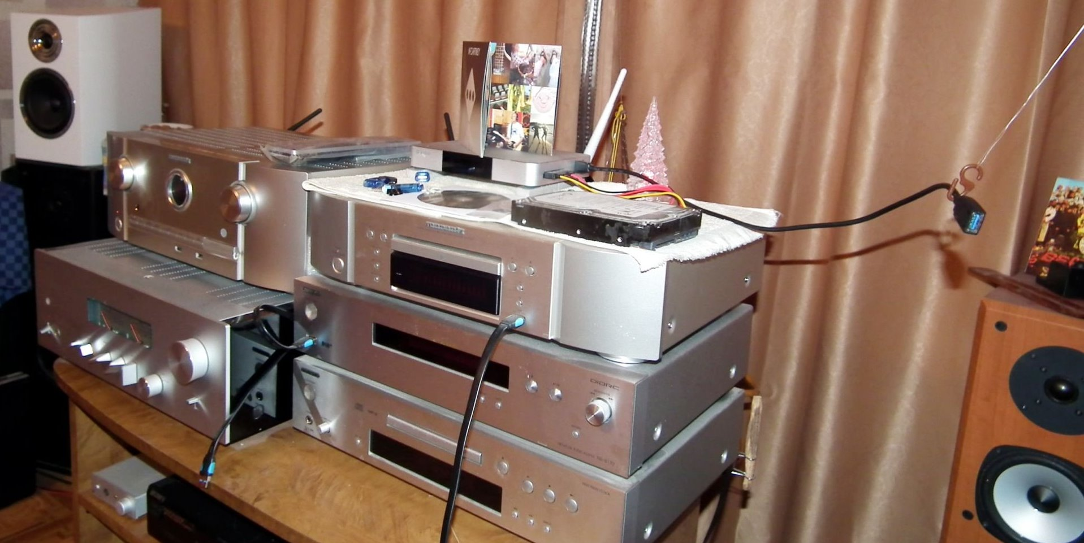

Или Почтовый перевод//Or postal transfer

